Hoja1
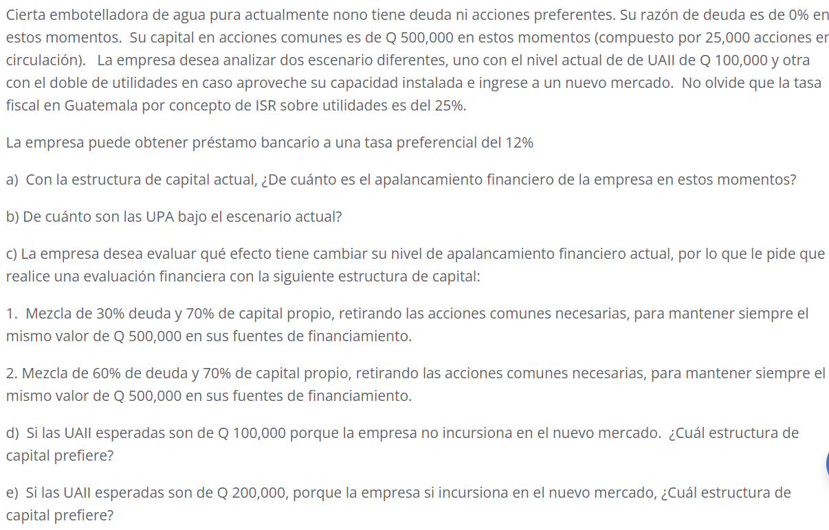

a) Con la estructura de capital actual, ¿De cuánto es el apalancamiento financiero de la empresa en estos momentos?
 | Como la empresa site un UAII de Q100,000 actualmente, I =0 y DP= 0, EL GAF = 1, por lo tanto no hay apalancamiento financiero con esta empresa

 | Para que exista apalancamiento el GAF tienen que ser mayor a 1
$$GAF=\frac{100,000}{100,000−0}$$

$$GAF=1$$

b) De cuánto son las UPA bajo el escenario actual?
 | ACTUALMENTE
Utilidad antes de intereses e inpuestos (UAII) | $100,000.00
(-) Intereses | 0 |  | Estructura de Capital Actual
Utilidad antes de impuestos | $100,000.00 |  | Fuente | wi | Monto | Precio / Accion
(-) Impuestos | $25,000.00 |  | Capital Propio | 100% | $500,000.00 | 20
Utilidad Neta | $75,000.00 |  | Deuda | 0% | $-
(-) Dividendos preferentes | 0 |  |  | TOTAL | $500,000.00
UDAC | $75,000.00

UPA= | $3.00

c) La empresa desea evaluar qué efecto tiene cambiar su nivel de apalancamiento financiero actual, por lo que le pide que realice una evaluación financiera con la siguiente estructura de capital:
1. Mezcla de 30% deuda y 70% de capital propio, retirando las acciones comunes necesarias, para mantener siempre el mismo valor de Q 500,000 en sus fuentes de financiamiento.

 | PROPUESTA 1 | (70% CAPITAL PROPIO 30% DEUDA)
Utilidad antes de intereses e inpuestos (UAII) | $100,000.00
(-) Intereses | $18,000.00 |  | Estructura de Capital Propuesta 1
Utilidad antes de impuestos | $82,000.00 |  | Fuente | wi | Monto | No Acciones
(-) Impuestos | $20,500.00 |  | Capital Propio | 70% | $350,000.00 | 17500
Utilidad Neta | $61,500.00 |  | Deuda | 30% | $150,000.00 | 7500
(-) Dividendos preferentes | 0 |  |  | TOTAL | $500,000.00
UDAC | $61,500.00

UPA= UDAC/ No de acciones comunes | $3.51

2. Mezcla de 60% de deuda y 70% de capital propio, retirando las acciones comunes necesarias, para mantener siempre el mismo valor de Q 500,000 en sus fuentes de financiamiento.

 | PROPUESTA 2 | (40% CAPITAL PROPIO 60% DEUDA)
Utilidad antes de intereses e inpuestos (UAII) | $100,000.00
(-) Intereses | $36,000.00 |  | Estructura de Capital Propuesta 1
Utilidad antes de impuestos | $64,000.00 |  | Fuente | wi | Monto | No Acciones
(-) Impuestos | $16,000.00 |  | Capital Propio | 40% | $200,000.00 | 10000
Utilidad Neta | $48,000.00 |  | Deuda | 60% | $300,000.00 | 15000
(-) Dividendos preferentes | 0 |  |  | TOTAL | $500,000.00
UDAC | $48,000.00

UPA= UDAC/ No de acciones comunes | $4.80

 | PROPUESTA 1 |  | PROPUESTA 2
$$GAF=\frac{100,000}{100,000−18,000−0}$$
$$GAF=\frac{100,000}{100,000−36,000−0}$$

GAF= | 1.22 | GAF= | 1.56

Con la propuesta 2 la empresa logra el mayor retorno, es decir la mayor ganacia por accion, pero tambien es la estructura que posse el mayor riesgo financiero al tener el mayor GAF. En esa estructura, si las UAII bajaran un 1% las UPA 1.56%

d) Si las UAII esperadas son de Q 100,000 porque la empresa no incursiona en el nuevo mercado. ¿Cuál estructura de capital prefiere?
Si las empresas lo que desea es maximizar sus ganancias, deberia de elegir la estructura que posee 60% y 40% de capital propio.

e) Si las UAII esperadas son de Q 200,000, porque la empresa si incursiona en el nuevo mercado, ¿Cuál estructura de capital prefiere?

 | ACTUALMENTE |  | PROPUESTA 1 |  | PROPUESTA 2
Utilidad antes de intereses e inpuestos (UAII) | $200,000.00 |  | $200,000.00 |  | $200,000.00
(-) Intereses | 0 |  | $18,000.00 |  | $36,000.00
Utilidad antes de impuestos | $200,000.00 |  | $182,000.00 |  | $164,000.00
(-) Impuestos | $50,000.00 |  | $45,000.00 |  | $41,000.00
Utilidad Neta | $150,000.00 |  | $137,000.00 |  | $123,000.00
(-) Dividendos preferentes | 0 |  | 0 |  | 0
UDAC | $150,000.00 |  | $137,000.00 |  | $123,000.00

UPA= | $6.00 |  | $7.83 |  | $12.30

 | ACTUALMENTE |  | PROPUESTA 1 |  | PROPUESTA 2
 | x | y | x | y | x | y
 | 100000 | $3.00 | 100000 | $3.51 | 100000 | $4.80
 | 200000 | $6.00 | 200000 | $7.83 | 200000 | $12.30
 | 0 | 0 | 18000 | 0 | 36000 | 0

EST

